企画書
事業所
事業所
店舗
④ホール使用情報と、販売情報の更新
事業所
事業所
店舗
企画書 | 作成者 | 作成日
 | 西村 / 柿﨑 | 2025-10-06

テーマ | CalörieMeter

作成する目的
近年、健康に対してAIやアプリケーションによるアプローチが主流となっている。 以前の保健師や医師による専門性を有する意見や相談できる機会も決して多くはない。 そこで、生活必需品となったスマートフォンによって身近な「食生活」にフォーカスし、「食べたものを記録する・管理する」機能によって手軽に健康管理を行う。 しかしながら、食事制限はストレスを伴うケースが非常に多く途中で諦めてしまうことは多くの人々が経験してきたと予測される。 本製品は「身近でユーザーに寄り添う」ことをコンセプトとしている。そのため食事制限や禁止を伴うものではなく、一人ひとりに寄り添ったカスタマイズ性の高さを最重要視している。 趣味嗜好を取り入れたうえで、簡単な食事の代替や商品(外食や総菜、自炊メニュー)の提案をする。さらには日頃の行動範囲なども加味した提案となることで生活の変化を縮小することでストレスを小さくとどめることを目標とする。

企画内容（アイデア） |  |  | （記述一例） - 記述方法不問 |  | 機能 | ＊箇条書き
[基本的な実装構想案] ユーザーが撮影した食事の写真をAIで分析し、食事内容とカロリーを計測する。 また日ごとに記録するサービス。 具体的には、登録する際に利用者の身体的情報を打ち込みます。 それによって各々の一日ごとの推奨される摂取カロリーを計算します。 食事の際に写真を撮ってアップロード又は摂取した食事を記録します。 アップロードされた写真からAIが分析と蓄積、もしくは過去に蓄積されたデータから食事のカロリー算出を行います。 〔拡張機能に関する検討〕 (前提条件) 拡張機能としてより機能性を向上させるためには、 健康分野(ヘルスケア): 身近なもの × 医療分野(メディカル) : 専門・学術的な知識と組み合わせ // 服用薬や既往歴を加味した食事 or 経済(マクロ経済) // 食事で健康で経済的 (節約する) or 個性を尊重 // 旅行や嗜好品を考慮した提案 or 手作り料理投稿(コミュニティ) // リアルタイムで食事の趣向を分析 -- カロリー計算・材料解析 (欄外) 10〜50問程度の質問に回答して更にカスタマイズ性を向上 ** 既存のサービス同士または独自の思案を組み合わせることが有用と考える。 |  |  |  | ① （目的）- purpose |  | ・写真のアップロード
 |  |  |  |  |  | ・AIによるカロリー計算
 |  |  |  | ②（想定する効果） |  | ・提案（AIを使うかは分からない）
 |  |  |  |  |  | ・過去の食べたものを振り返る
 |  |  |  | ③（利用顧客）

 |  |  |  | ④（集客方法） - Promotion / Branding

 |  |  |  | ⑤（市場） - Market
 |  |  |  | | | 機能
 |  |  |  | |'-- 完了 | 位置情報サービス |  | or 地理
 |  |  |  |  |  |  | // 郷土料理や地理的な特徴を加味
 |  |  |  | ①市場環境の認識 → ②競合との差異化分析 → ③CalörieMeterの独自優位性 → ④戦略的提言 ① 市場環境の認識 要素 現状の傾向 ユーザー層 健康意識は高いが、「継続が難しい」「データ入力が手間」という課題を抱える20〜40代が中心。 既存アプリ あすけん、楽天ヘルスケアなどが主流。栄養士監修や食事記録機能を持つが、ユーザー個性への最適化が弱い。 トレンド 「AI × ヘルスケア」「パーソナライズ」「メンタルケアを含む健康支援」へと進化中。 課題 健康意識はあるが、制限・義務感によるストレスが継続阻害要因となっている。 ② 競合分析と差別化ポイント 比較軸 あすけん 楽天ヘルスケア CalörieMeter（本提案） 主機能 栄養計算・記録・カロリー管理 歩数・体重記録・提携サービス連携 食事画像解析 + AI提案型カスタマイズ 解析方式 手入力中心・写真解析は限定的 データ連携中心 AIによる自動画像解析（食材・量推定） パーソナライズ 栄養士監修型、平均的提案 一律なアドバイス 嗜好・経済・地理・行動履歴を反映 モチベーション設計 目標達成型（数値中心） 数値表示中心 「寄り添い・共感」重視のアプローチ 継続性 継続率が低下傾向（手間） 習慣化は弱い 自動化と習慣化支援で継続しやすい 差別化要因 専門性 手軽さ パーソナルAI × 感情的UX × 自動解析 ③ CalörieMeter の 競争優位性 1. パーソナルAIによる「寄り添い型」ヘルスケア 通常の健康アプリは「制限・数値管理」に偏りがち。 CalörieMeterはAIがユーザーの嗜好・生活範囲・経済的背景を学習し、 「無理なく続けられる食生活」を共感的に提案。 例：「仕事帰りに寄るコンビニで買える低カロリー商品」など、行動ベースで提案。 ➡ “心理的ハードルを下げる”という新しい価値軸。 2. AI画像解析 × 行動データ統合による自動化 食事を“写真で撮るだけ”で自動記録・分析。 AIが食材や量を解析 → カロリーを算出 → 履歴に蓄積。 過去データをもとに「あなたに合う提案」を自動生成。 ➡ 入力負担ゼロ × 継続率向上というUX優位性。 3. 拡張性のあるエコシステム設計 ヘルスケア（健康管理） × 経済（節約・コスト意識） × 個性（嗜好・地理）の統合。 API連携により、自治体健康支援・保険会社・スーパーなどとの提携も可能。 AIモデルや行動データをクラウドで学習し続けるため、時間とともに賢くなるシステム。 ➡ 長期的な競争優位性（データ資産 × AI学習モデル） を形成。 4. 感情UX（Empathetic UX）による「継続モチベーション」の設計 AIが「今日の食事の傾向」「昨日との比較」などを温かくフィードバック。 「もっと良くしよう」ではなく「よく頑張ったね」といった共感ベースの通知設計。 データだけでなく心理的満足度を高め、健康習慣の定着を促進。 5. 技術的優位性（モジュール分離 × ハイブリッド構成） 画像解析・学習AIはオンプレ／クラウドを選べる柔軟設計。 コスト・パフォーマンスを最適化しながらも、 学習済みモデルを複数プラットフォーム（Web・スマホ）に展開可能。 ➡ スケーラビリティ × 運用効率 × 高精度AI を両立。 ④ 戦略的提言（競争優位を維持・拡大するために） 戦略軸 具体的施策 期待効果 ブランド戦略 「寄り添うAI栄養士」など感情価値を打ち出す ユーザーの感情的共感・ロイヤリティを獲得 データ

対象者（提案先やシステムを利用する人）
・給食や親元から離れた環境の食事管理への不自由を感じている20〜30代(食生活の乱れ、疾病リスク)
- データだけでは実際に行動へ移すことは難しい、そこでユーザーの生活背景や特徴を得る
- 上記より経済面や生活背景にもフォーカスした提案(アプローチ)を行う
-- リリース後に得るデータによって改善を図る手法により徐々にユーザー層の拡大を試みる
事前検証（似てるシステムが無いか、競合他社はいないか、等）
・競合するアプリ（模倣困難）-- 主力事業であって高性能、先駆的で今後も拡大が予測される
① あすけん -- 国内最大手
② Fitbit -- スマートウォッチとの連携によって運動量の計測とも同期
・同業システムアプリ（規模次第では模倣が可能）
① 楽天ヘルスケア -- 利用料が無料であるため機能が乏しい // ぐるなび提携
② Journable AIカロリーカウンター -- シンプルで記録機能が主となる
事業所
事業所
店舗
事業所
事業所
店舗
事業所
事業所
店舗
事業所
事業所
店舗

初期画面イメージ
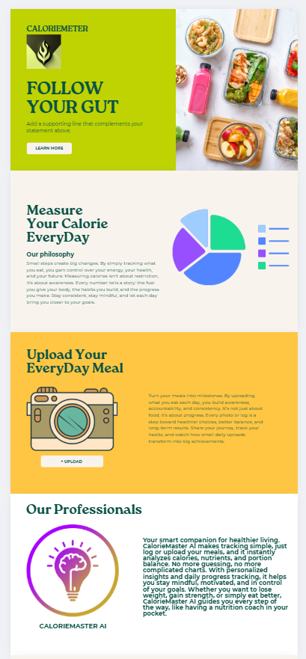
初期画面イメージ図

